7월 스페셜 운석 + 작물 추가 메쉬 정보
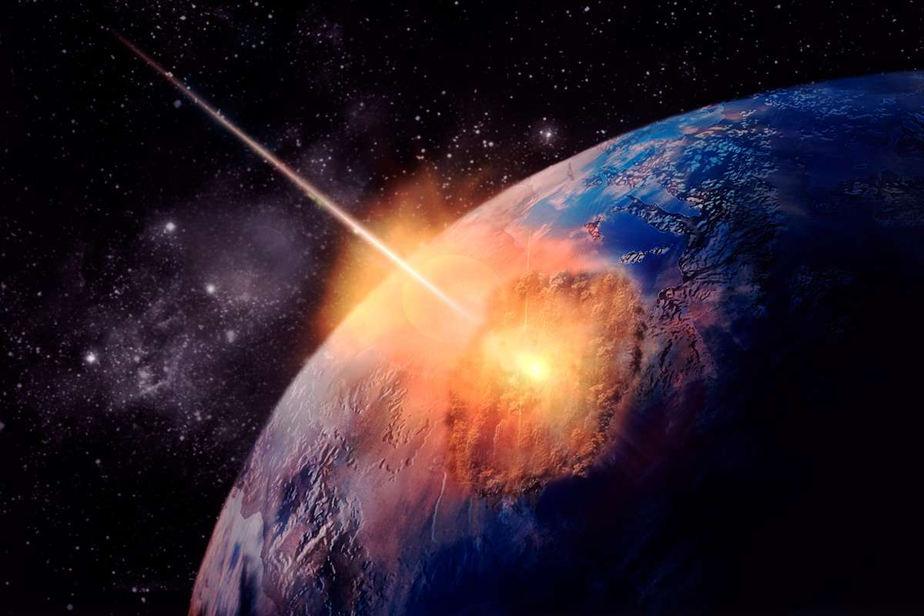
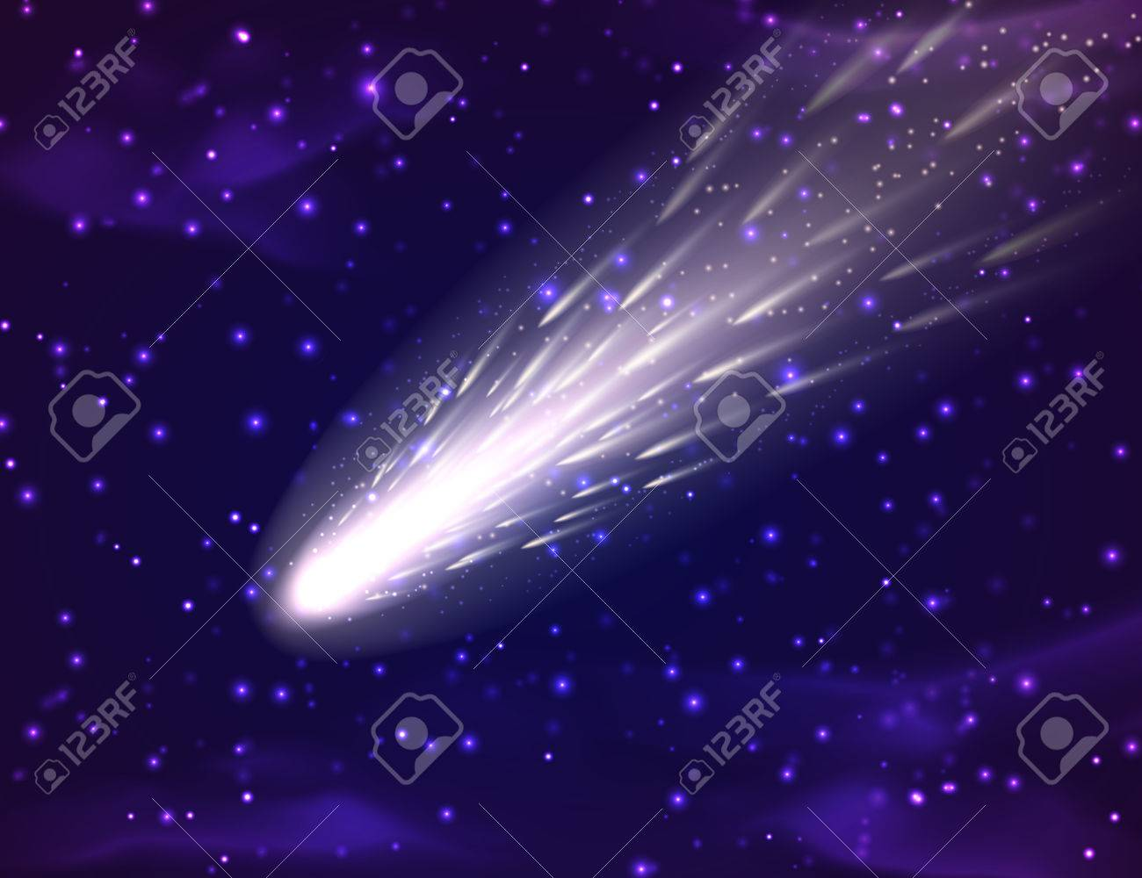

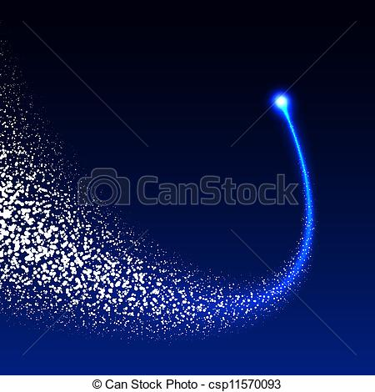


7월 스페셜 행성석 + 작물(스페셜 운석 +) 추가 메쉬 및 이펙트 정보

기존 행성석 : 운석

추가되는 내용 :
 | 아래와 같이 기존 스페셜 운석 뒤쪽에 운석의 파편과 꼬리 모양 이펙트가 추가된다.

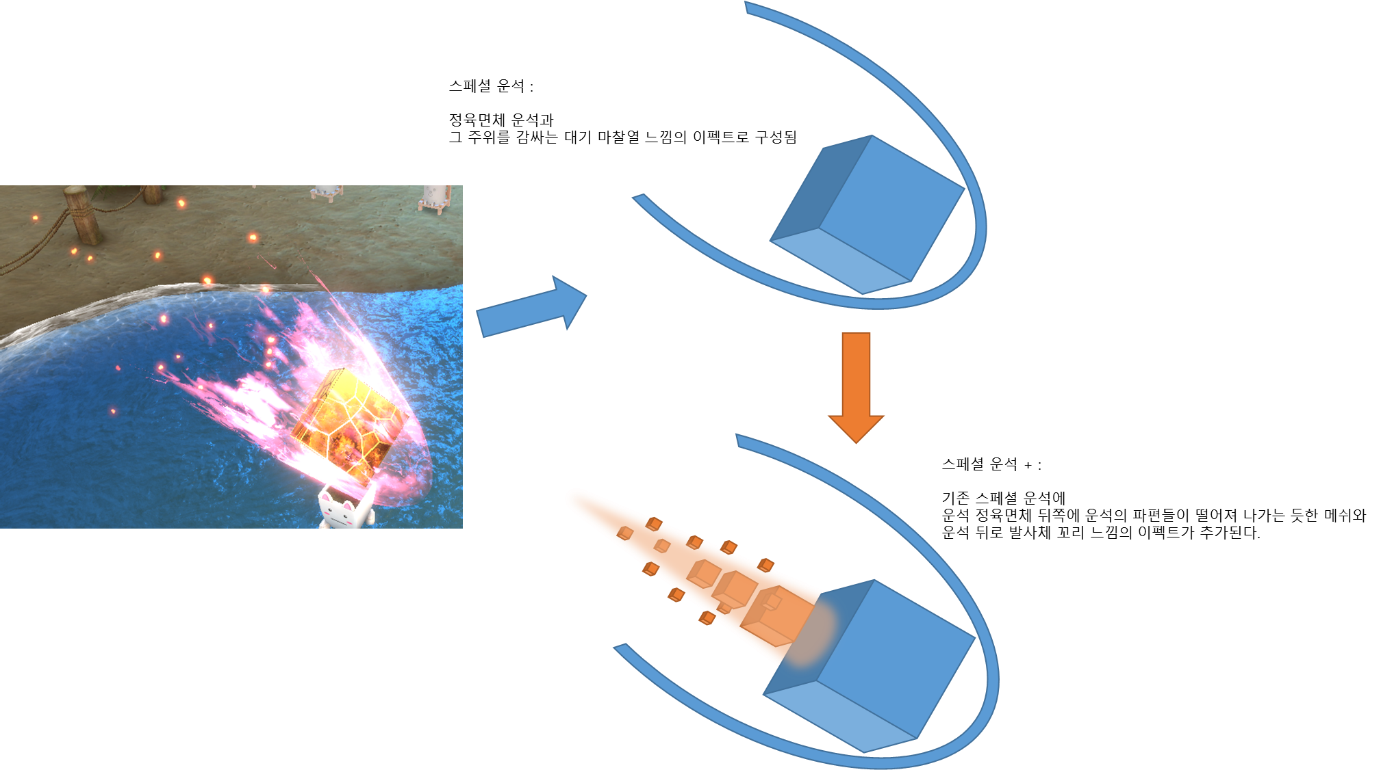

 | 꼬리쪽 파편 메쉬는 아래와 같이 생겼다.

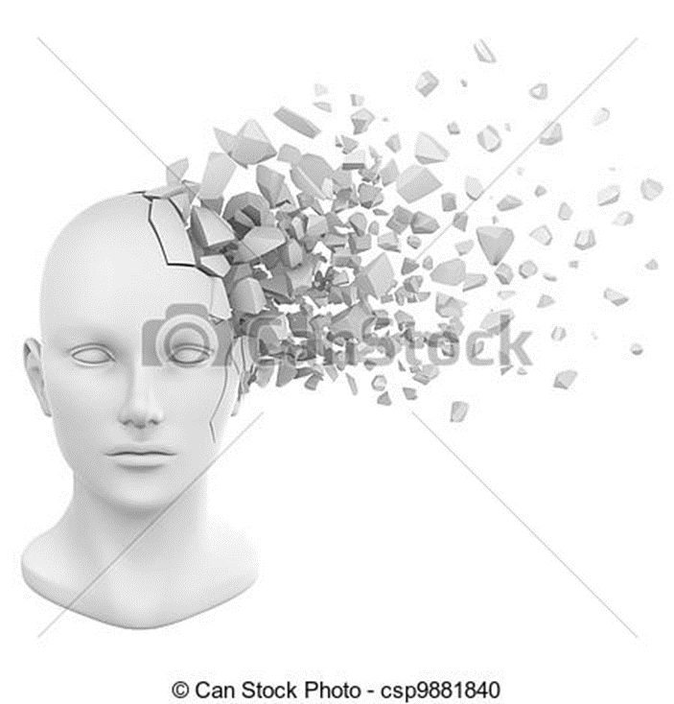
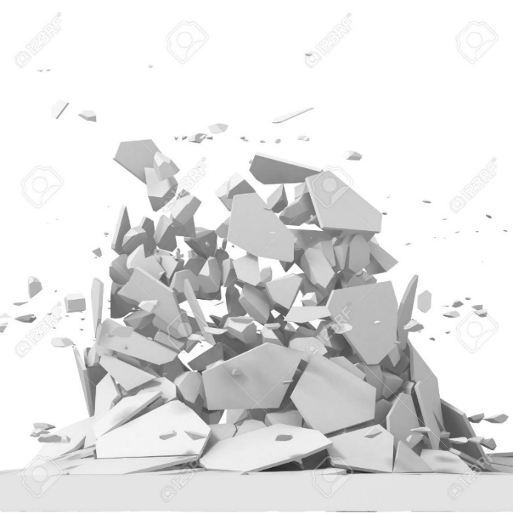


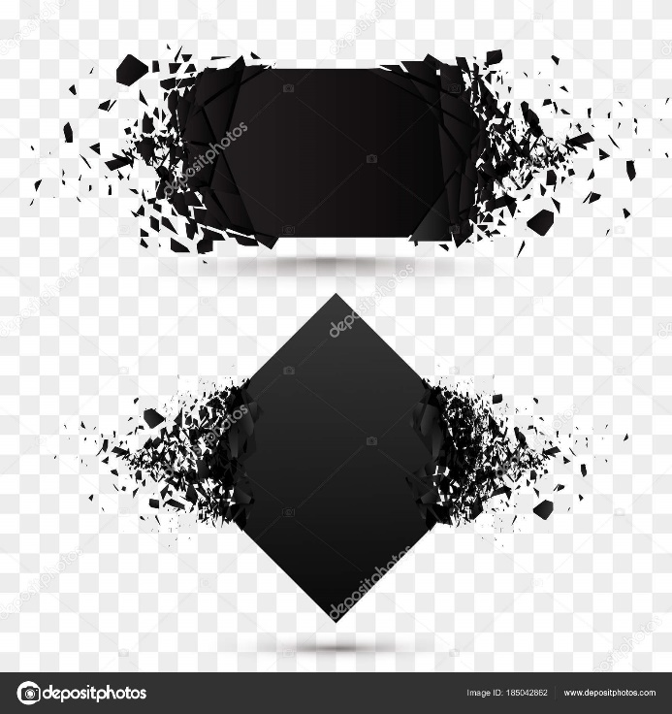

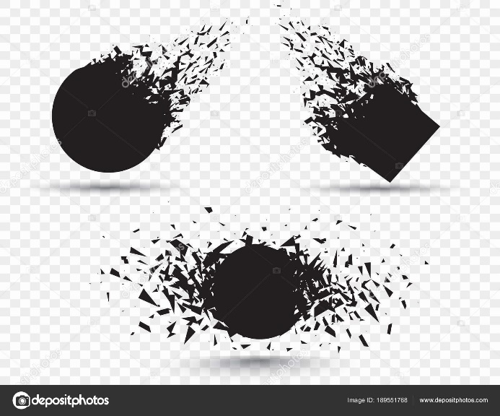


 | 꼬리쪽 파편 메쉬와 추진체 느낌의 꼬리 이펙트가 함께 하면 아래와 같이 된다.

